ТКП
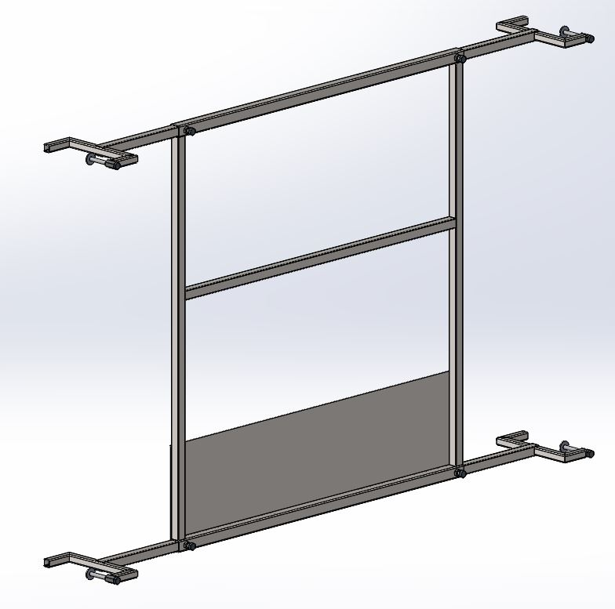
Калькуляция - ТКП
 | Вид изделия (работ): | Изготовление и монтаж временных ограждений дверных проемов лифтовых шахт
 | Основание:
 | Объект: | Проект ЖК "Северный квартал"
 | Заказчик: | Филиал ООО "БОС" в г. Екатеринбурге
 | Дата калькуляции: | 2020-02-10 |  | Итоговая стоимость: | руб | 0.00
 | Примечание: | Калькуляция приведена из расчета на 96 изделий |  | Аванс : |  | 0.00
 | Стоимость 1 изд. | 0.00 ₽ |  | Планируемое начало работ: | февраль 2020 года
 |  |  |  | Планируемое окончание работ: | февраль 2020 года
 |  |  |  | Подрядчик:
 |  |  |  | Вид калькуляции:
 |  |  |  | Основание:

№ п.п. | Наименование работ |  | Един. Измер. | Кол-во | Стоимость за единицу, руб | Итого, руб.
 |  |  |  |  |  | 0.00
 | работы |  |  |  |  | 0.00
 | материалы |  |  |  |  | 0.00
1 | Изготовление и монтаж временных ограждений дверных проемов лифтовых шахт |  | т | 2.12 |  | 0.00
1.1 | Изготовление и монтаж временных ограждений дверных проемов лифтовых шахт |  | шт. | 96.00 | 0.00 | 0.00
 | Работы, в.т.ч. |  |  |  |  | 0.00
 |  | Изготовление конструкций | шт. | 96.00 |  | 0.00
 |  | Порошковая покраска металла RAL1018 | м² | 204.40 |  | 0.00
 |  | Доставка конструкций до площадки (рейсы) | шт. | 2.00 |  | 0.00
 |  | Монтаж конструкций ограждений | шт. | 96.00 |  | 0.00
 | материалы, в т.ч.: |  |  |  |  | 0.00
 |  | Труба профильная 30х30х2,0 мм | т | 0.718 |  | 0.00
 |  | Труба профильная 25х25х2,0 мм | т | 1.054 |  | 0.00
 |  | Лист Г/К 1,5 мм | т | 0.350 |  | 0.00
 |  | Панель 3d забора MEDIUM 4 мм (ячека 200х50 мм) | шт. | 16.00 |  | 0.00
 |  | Болт М10-8gх90 ГОСТ 7798-70 | шт. | 384.000 |  | 0.00
 |  | Гайка M10х30 шестигранная переходная (соединительная), цинк DIN6334 | шт. | 384.000 |  | 0.00
 |  | Шайба М10 плоская увеличенная ГОСТ 6958-78 (DIN 9021) | шт. | 384.00 |  | 0.00
 |  | Болт М10-8gх20 ГОСТ 7798-70 | шт. | 384.00 |  | 0.00
 |  | Гайка М10 ГОСТ 5915-70 | шт. | 384.00 |  | 0.00
 | ИТОГО в т.ч. НДС 20%: |  |  |  |  | 0.00
 | в т.ч. НДС 20%: |  |  |  |  | 0.00
 | Стоимость работ и механизмов: |  |  |  |  | 0.00
 | Стоимость материалов: |  |  |  |  | 0.00

Стоимость работ включает в себя все расходы Подрядчика, понесенные в целях исполнения принятых на себя обязательств, в том числе, но не ограничиваясь: фонд оплаты труда (ФОТ), эксплуатацию машин и механизмов (ЭММ), накладные расходы (НР), сметную прибыль (СП), затраты на электроэнергию, прогрев бетона, бетононасос, уход за бетоном, перемещение материалов по площадке, заделку отверстий в конструкциях от технологического крепежа опалубки, проведение лабораторных исследований (испытание контрольных образцов арматуры (испытание контрольных образцов бетона (кубики 100х100х100мм, хранение в норм. условиях, через 28 суток), выборочный неразрушающий контроль прочности бетона конструкций сразу после снятия опалубки (в промежуточном возрасте), сплошной неразрушающий контроль прочности бетона каждой конструкций в проектном возрасте), стоимость материалов, транспортные расходы на доставку материалов на площадку складирования или к месту монтажа, заготовительно-складске затраты, прочие затраты.

